23-29out
Burndown Chart

Tarefa | Descrição | Estimativa Inicial | 2023-10-23 | 2023-10-24 | 2023-10-25 | 2023-10-26 | 2023-10-27 | 2023-10-28 | 2023-10-29
 |  | - | 15 | 16 | 17 | 18 | 19 | 20 | 21
1 | Pesquisa | 14 | 1 | 5 | 3 | 2 | 3 | 0 | 0
2 | Falar com os Desenvolvedores do FreeCol | 4 | 0 | 0 | 1 | 1 | 2 | 0 | 0
3 | User Stories | 10 | 0 | 1 | 2 | 4 | 3 | 0 | 0
Completo |  | - | 1 | 6 | 6 | 7 | 8 | 0 | 0
A faltar |  | 28 | 27 | 21 | 15 | 8 | 0 | 0 | 0
Ideal |  | 28 | 24 | 20 | 16 | 12 | 8 | 4 | 0
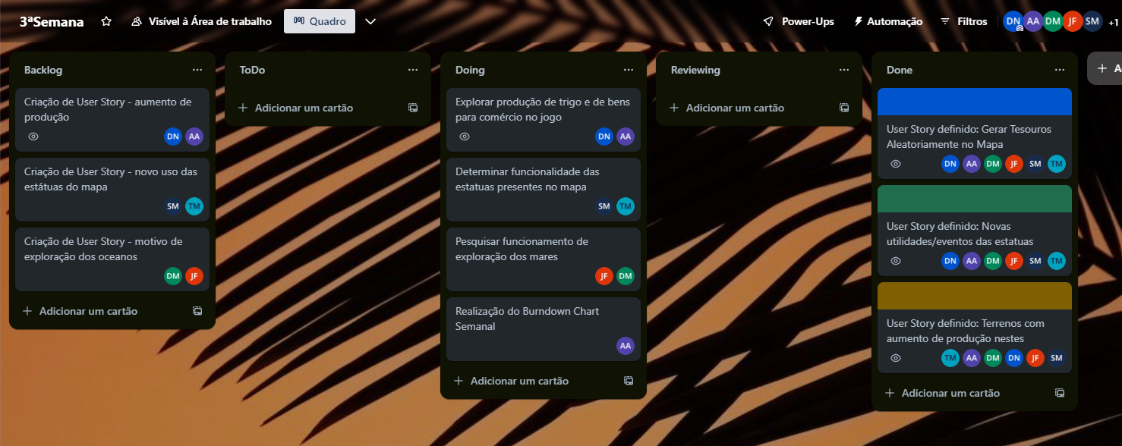
Burndown Chart 23-29out

